2024
Žalio pieno importo į Lietuvą iš kitų ES šalių suvestinė ataskaita (2024 m. vasario mėn.)

Atnaujinta: 2024.03.22

Žalio pieno supirkimas iš kitų ES šalių pieno supirkimo ir perdirbimo įmonių |  | Matavimo vnt. | 2023 |  | 2024 |  | Pokytis, proc.
 |  |  | vasaris | gruodis | sausis | vasaris | mėnesio* | metų**
Natūralaus riebumo pienas
Vidutinė supirkimo kaina¹⁾ iš kitų ES šalių pieno supirkimo ir perdirbimo įmonių |  | EUR/t | 371.29 | 412.30 | 416.53 | 413.74 | -0.67 | 11.43
Vidutinis riebumas2) |  | % | 3.99 | 4.02 | 4.00 | 3.93 | -1.75 | -1.50
Vidutinis baltymingumas 3) |  | % | 3.36 | 3.45 | 3.44 | 3.38 | -1.74 | 0.60
Bendras supirktas kiekis iš kitų ES šalių pieno supirkimo ir perdirbimo įmonių |  | t | 36,230.72 | 37,789.04 | 38,483.41 | 36,812.33 | -4.34 | 1.61
Iš to skaičiaus:
iš Latvijos | kiekis | t | 28,390.17 | 28,859.27 | 29,341.03 | 27,916.38 | -4.86 | -1.67
 | vidutinė kaina1) | EUR/t | 345.66 | 411.88 | 414.72 | 410.91 | -0.92 | 18.88
 | vidutinis riebumas2) | % | 3.98 | 4.04 | 3.99 | 3.92 | -1.75 | -1.51
 | vidutinis baltymingumas3) | % | 3.35 | 3.45 | 3.44 | 3.37 | -2.03 | 0.60
iš Estijos | kiekis | t | ● | ● | 9,142.38 | 8,871.26 | -2.97 | -
 | vidutinė kaina1) | EUR/t | ● | ● | 422.36 | 422.56 | 0.05 | -
 | vidutinis riebumas2) | % | ● | ● | 4.00 | 3.98 | -0.50 | -
 | vidutinis baltymingumas3) | % | ● | ● | 3.45 | 3.41 | -1.16 | -
Bazinių rodiklių pienas4)
Bendras supirktas kiekis iš kitų ES šalių pieno supirkimo ir perdirbimo įmonių |  | t | 43,518.17 | 46,499.79 | 47,114.47 | 44,020.18 | -6.57 | 1.15
Vidutinė supirkimo kaina¹⁾ iš kitų ES šalių pieno supirkimo ir perdirbimo įmonių |  | EUR/t | 310.00 | 340.00 | 340.00 | 350.00 | 2.94 | 12.90

Pastaba: duomenys pateikti pagal Pieno supirkimo ir pardavimo mėnesio ataskaitą PS-2.
1) svertinė, be PVM; 2) ir 3) svertinis;
4) bazinių rodiklių pienas (riebumas – 3,4 %, baltymingumas – 3,0 %), perskaičiuotas pagal metodiką, patvirtintą Lietuvos Respublikos žemės ir miškų ūkio
ministerijos 1998 m. vasario mėn. 12 d. įsakymu Nr. 67;
* lyginant 2024 m. vasario mėn. su sausio mėn.; **lyginant 2024 m. vasario mėn. su 2023 m. vasario mėn.; ● – duomenys yra konfidencialūs.

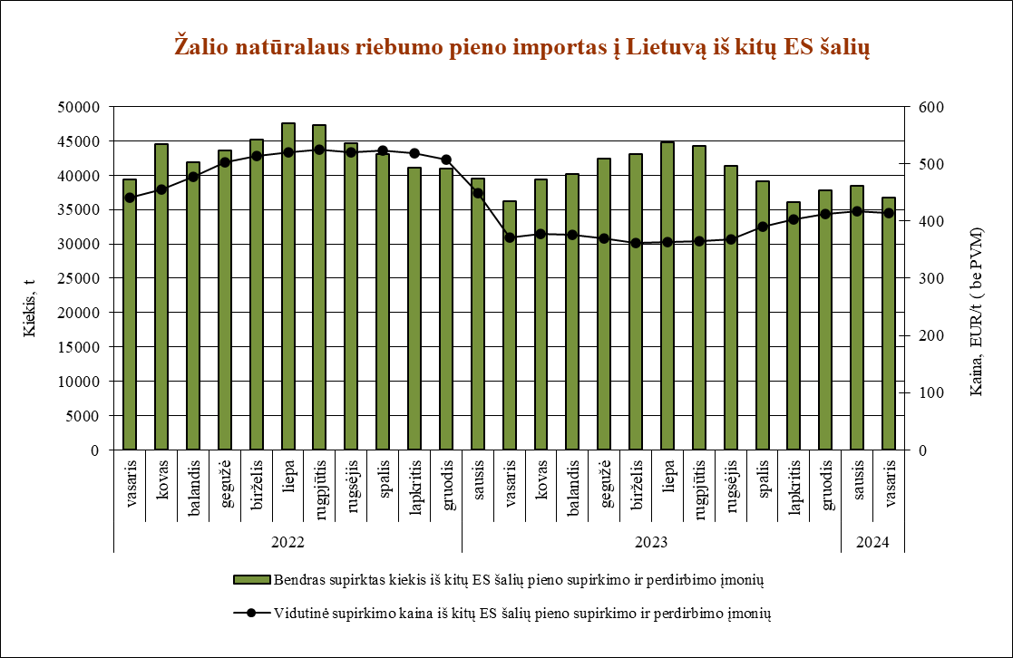

Šaltinis ŽŪDC (LŽŪMPRIS)

© VĮ Žemės ūkio duomenų centras (ŽŪDC)
Naudojant VĮ Žemės ūkio duomenų centro informaciją, būtina nurodyti informacijos šaltinį.

